フロー
全体仕様 |  | 最終更新者 | 関連
Ver0.04 |  | 星川 慧

フロー図
全体フロー
タイトル

ゲーム
ゲームオーバー

リザルト

タイトルシーン
開始

ボタンを押す

ゲーム画面へ

ゲームシーン
開始

バトル開始

砲台の球発射

扉につぶされたら

下の扉が迫ってくる
ゲームオーバー

扉が開き切って通れたら
一つのステージをクリアしたら
ステージクリア

全部のステージをクリア
リザルト

リザルトシーン
開始

ボタンを押す

タイトル

ゲームオーバーシーン
開始

「もう一度やる」が選ばれた

セレクト
ゲームオーバーになった
ステージから開始

「終わる」が選ばれた

ゲームオーバー

項目
 | 仕様書について
 | 更新履歴
 | ゲーム概要
 | フロー
 | 画面設定
 | タイトルシーン
 | ゲームシーン
 | リザルトシーン
 | ゲームオーバーシーン
 | 操作方法
 | キャラクター
 | ステージ
 | 必殺技
 | チェイン
 | 必要なデータ
 | 必要なデータ（音楽）

画面設定
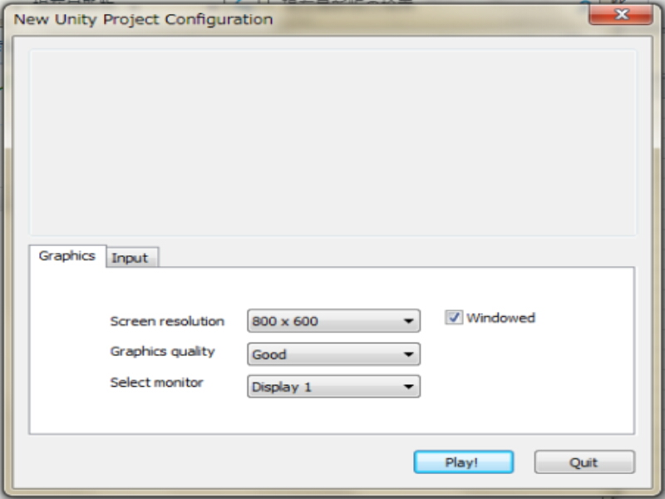
画面設定 |  | 最終更新者
Ver0.03 |  | 星川 慧

設定
Unityの設定に準じる
 |  | 画面サイズ 800 * 600
 |  | グラフィックレベル good
 |  | セレクトモニター ディスプレイ１

項目 |  |  | Unity 画面設定イメージ
 | 仕様書について
 | 更新履歴
 | ゲーム概要
 | フロー
 | 画面設定
 | タイトルシーン
 | ゲームシーン
 | リザルトシーン
 | ゲームオーバーシーン
 | 操作方法
 | キャラクター
 | ステージ
 | 必殺技
 | チェイン
 | 必要なデータ
 | 必要なデータ（音楽）

タイトルシーン
タイトル シーン |  | 最終更新者
Ver0.03 |  | 星川 慧

画面仕様
 | タイトル |  | 遷移先：ゲームシーン |  | タイトルの流れ

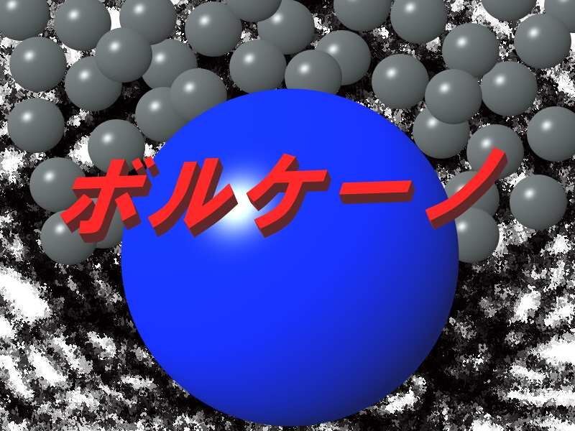

3

１

-Press Any Key-
-Press Any Key-
２
-Press Any Key-
-Press Any Key-

１
 |  | タイトルです。小刻みに震えます。 |  | 画面イメージ
２
 |  | 点滅処理を入れましょう。 |  |  |  | ボールアニメーション
３
 |  | 背景のボールは上下に揺れます。

 | このゲームで最初に目に入る画面です。
 | Anykey（どのボタン）を押しても始まるようにしましょう。

項目
 | 仕様書について
 | 更新履歴
 | ゲーム概要
 | フロー
 | 画面設定
 | タイトルシーン
 | ゲームシーン
 | リザルトシーン
 | ゲームオーバーシーン
 | 操作方法
 | キャラクター
 | ステージ
 | 必殺技
 | チェイン
 | 必要なデータ
 | 必要なデータ（音楽）

ゲームシーン
ゲームシーン |  | 最終更新者 | 関連
Ver0.03 |  | 星川 慧 |  | 遷移先：リザルトシーン |  | ステージ
 |  |  |  | 遷移先：ゲームオーバーシーン |  | ゲームの流れ
画面仕様
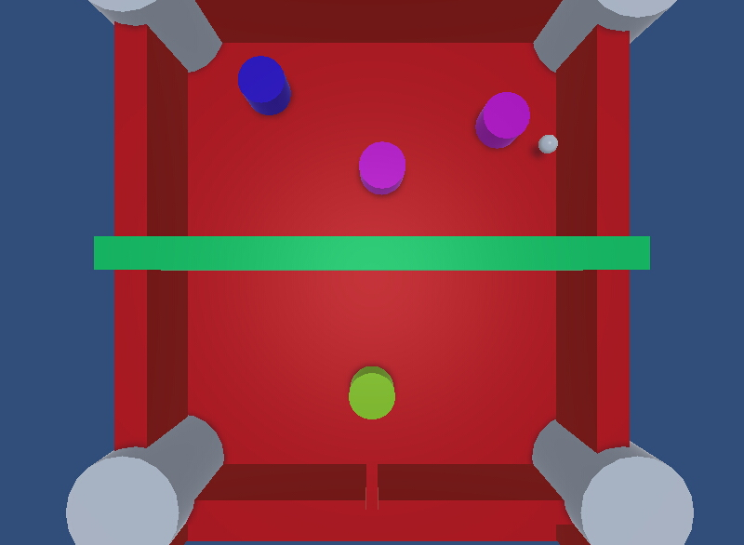

４
４

４
２

５

１
３
６

１チェイン
７

ゲーム説明 |  |  |  |  |  | ゲーム画面イメージ

１
 | あなたです。操作方法に準じて動きます。 |  |  | 操作方法 | プレイヤ―情報

２
 | 弾き返せる弾です。弾き返しましょう。
３ｃ
 | 自分が動ける範囲です。（青枠） |  |  | ゲームオーバー
４
 | 敵です。球を弾いて当てましょう。 |  |  | 敵情報
５
 | 壁です。（U字オレンジ枠）弾が反射します。 |  |  | 壁情報
６
 | 敵に当てると１チェインします。チェインはリザルトのランクに関係します。
７
 | 迫りくる扉です。この扉をすり抜けることができればゲームクリアです。
 | この扉をすり抜けられなければゲームオーバーです。

項目
 | 仕様書について
 | 更新履歴
 | ゲーム概要
 | フロー
 | 画面設定
 | タイトルシーン
 | ゲームシーン
 | リザルトシーン
 | ゲームオーバーシーン
 | 操作方法
 | キャラクター
 | ステージ
 | 必殺技
 | チェイン
 | 必要なデータ
 | 必要なデータ（音楽）

リザルトシーン
リザルトシーン |  | 最終更新者
Ver0.03 |  | 星川 慧 | 遷移先：タイトルシーン |  | リザルトの流れ

画面仕様

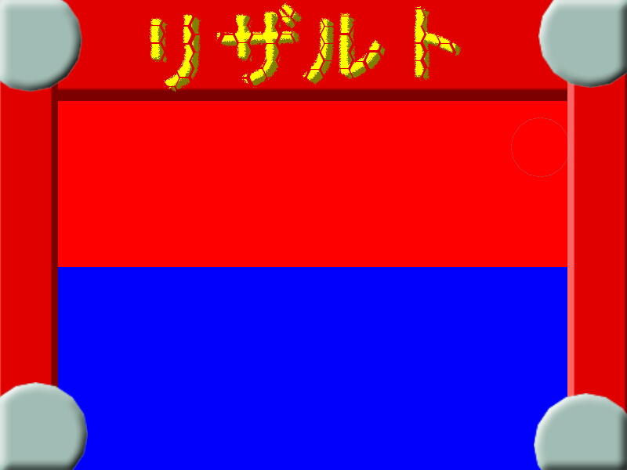
１

チェイン
１３
チェイン
１３
2

スコア
スコア
9000
3
9000

ランク
Ｓ
ランク
Ｓ
4

-Press Any Key-
5
-Press Any Key-

１
-Press Any Key-
 |  |  |  | 画面イメージ |  | 点滅アニメーション
 |  | リザルトロゴ
2
 |  | ゲーム内での最大チェイン数を表示します。
3
 |  | ゲーム内での獲得スコアを表示します。
4
 |  | ランクです。チェイン数によってＳ、Ａ、Ｂ、Ｃ、Ｄ の５段階評価があります。
5
-Press Any Key-
 |  | 「-Ｐｒｅｓｓ Ａｎｙ Ｋｅｙ-」の文字は点滅すること

-Press Any Key-

項目
 | 仕様書について
 | 更新履歴
 | ゲーム概要
 | フロー
 | 画面設定
 | タイトルシーン
 | ゲームシーン
 | リザルトシーン
 | ゲームオーバーシーン
 | 操作方法
 | キャラクター
 | ステージ
 | 必殺技
 | チェイン
 | 必要なデータ
 | 必要なデータ（音楽）

ゲームオーバーシーン
ゲームオーバーシーン |  | 最終更新者
Ver0.03 |  | 星川 慧
 |  |  | 遷移先：ゲームシーン
画面仕様 |  |  | 遷移先：ゲームオーバーシーン |  | ゲームオーバーの流れ

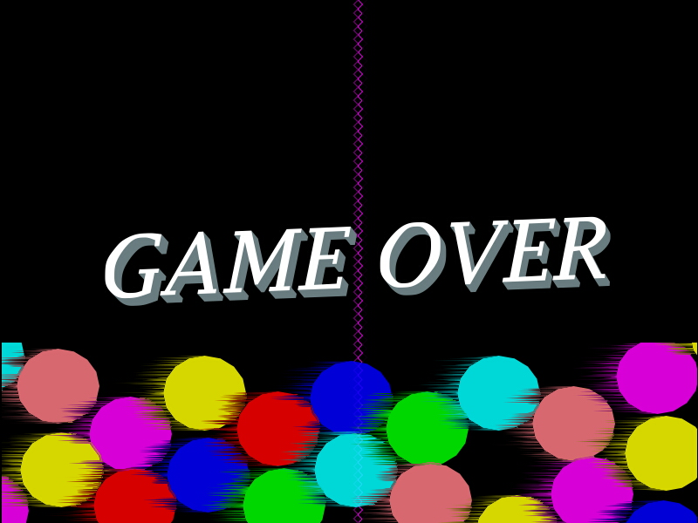

１

２
もう一度やる
もう一度やる

３
終わる
終わる

１
 |  |  |  | 画面イメージ
 |  | ゲームオーバー文字です。

２
 |  | 選ばれている文字です。Ｅｎｔｅｒｋｅｙを押すことでゲームシーンに遷移します。

３
 |  | 選ばれていない文字です。こちらを選んでＥｎｔｅｒｋｅｙを押すことでタイトルシーンへ遷移します。

 |  | 選ばれている文字は赤色に選ばれていない文字は青色になります。

項目
 | 仕様書について
 | 更新履歴
 | ゲーム概要
 | フロー
 | 画面設定
 | タイトルシーン
 | ゲームシーン
 | リザルトシーン
 | ゲームオーバーシーン
 | 操作方法
 | キャラクター
 | ステージ
 | 必殺技
 | チェイン
 | 必要なデータ
 | 必要なデータ（音楽）

操作方法
操作方法 |  | 最終更新者
Ver0.03 |  | 星川 慧

シーンごとの操作方法

操作方法はキーボードを使います。

 |  |  | キーボードイメージ

Anykey
タイトル シーン
 | 決定 | 全てのボタンどれか

ゲーム シーン
 | プレイヤーの操作

Ａ
Ｄ
Ｙ
 |  | Ａ：左に移動します。

 |  | Ｄ：右に移動します。

 |  | Ｙ：必殺技を出します。

ENTER
ゲームオーバー シーン
 | セレクト
 |  | ENTER：決定
Ｗ
 |  | Ｗ：上を選択
Ｓ
 |  | Ｓ：下を選択

Anykey
リザルト シーン
 | 決定 | 全てのボタンどれか

項目
 | 仕様書について
 | 更新履歴
 | ゲーム概要
 | フロー
 | 画面設定
 | タイトルシーン
 | ゲームシーン
 | リザルトシーン
 | ゲームオーバーシーン
 | 操作方法
 | キャラクター
 | ステージ
 | 必殺技
 | チェイン
 | 必要なデータ
 | 必要なデータ（音楽）

ステージ
ステージ |  | 最終更新者
ver0.01 |  | 星川 慧

ステージパーツ
Unityの数値に準じる
 |  | 床 | 壁 | 柱

 |  | サイズ | サイズ | サイズ
 |  | あたり判定 | あたり判定 | あたり判定

 |  | 迫りくる扉

矢印の範囲を左右に移動します。
 |  | サイズ
 |  | あたり判定
矢印の範囲を上下に移動します。右の紫の敵が上にいる場合、下に移動します。
矢印の範囲を上下に移動します。左の紫の敵が下にいる場合、上に移動しています。
ステージ１

はじめのステージです。
難易度は比較的優しい方です。
誰でもクリアできるようにしましょう。

プレイヤーキャラクターの初期位置です。

迫ってくる壁です。

 |  |  |  |  | 元のステージイメージ
ステージ２

ステージ２です。
全ての敵が弾に当たったときカーリングの球のように弾き飛ばされます。
敵に球が当たると敵が弾き飛ばされます。

球です。

プレイヤーキャラクターの初期位置です。

迫ってくる壁です。

ステージ３
ステージ３です。

項目
 | 仕様書について
 | 更新履歴
 | ゲーム概要
 | フロー
 | 画面設定
 | タイトルシーン
 | ゲームシーン
 | リザルトシーン
 | ゲームオーバーシーン
 | 操作方法
 | キャラクター
 | ステージ
 | 必殺技
 | チェイン
 | 必要なデータ
 | 必要なデータ（音楽）

必殺技
必殺技 |  | 最終更新者
ver0.0２ |  | 星川 慧

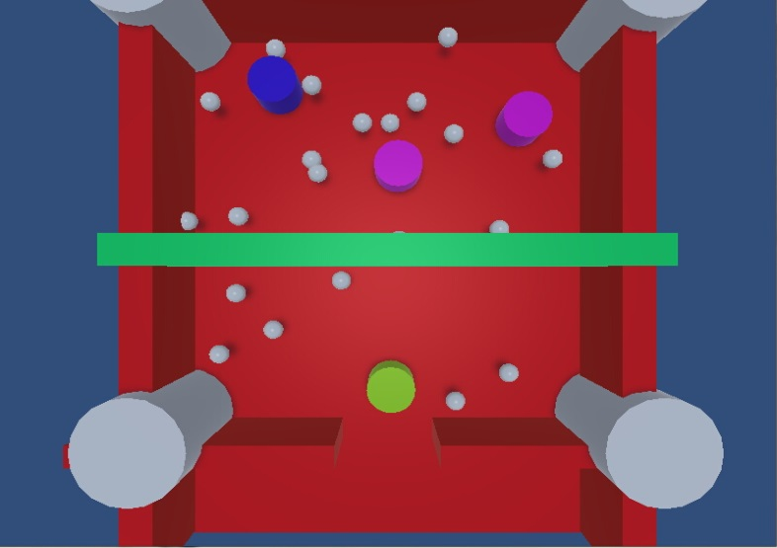
必殺技
 | スーパーボルケーノ
 | 画面を覆い尽くすほどの球を放出する技です。
 | それは火山の噴火（ボルケーノ）が如く
 | ボルケーノの発動時間を６００フレームとします。
 | 狙い：球をたくさん出すことによって敵に多く球を当て、扉を開くチャンスを得ます。

ボルケーノを発動させるためのゲージです。
敵に当てるたびに増加します。
 |  |  | 画面イメージ

項目
 | 仕様書について
 | 更新履歴
 | ゲーム概要
 | フロー
 | 画面設定
 | タイトルシーン
 | ゲームシーン
 | リザルトシーン
 | ゲームオーバーシーン
 | 操作方法
 | キャラクター
 | ステージ
 | 必殺技
 | チェイン
 | 必要なデータ
 | 必要なデータ（音楽）

チェイン
スコアです。
敵に当てたり、弾をチェインさせることにより増加します。
チェイン |  | 最終更新者
ver0.02 |  | 星川 慧
0050
チェイン仕様

１チェイン
チェインを表示するのは画面の真ん中右です。
球を落とさないようにチェインさせましょう。

１チェイン
２チェイン
チェインの数です。
たくさんチェインすることでスコアを増やすことができます。

チェイン倍率
 | スコア加算 ＝ チェイン数 × １０
 | 扉を開く速度 = チェイン数 × 扉の開く値

注意点
 | 必殺技「スーパーボルケーノ」を発動した場合、弾が下に落ちてもチェインは継続すること

チェインの加算
 | 一体の敵に当てるたびにチェインは増えます。
 | チェインが途切れたとき、 ステージをクリアした時に スコアに加算する

チェインが途切れるとき
 | 敵に一定時間（２秒間）弾が当たらない時

最大チェイン数をリザルトに表示します。

チェイン数が多いほど扉が開きやすくなっていきます

項目
 | 仕様書について
 | 更新履歴
 | ゲーム概要
 | フロー
 | 画面設定
 | タイトルシーン
 | ゲームシーン
 | リザルトシーン
 | ゲームオーバーシーン
 | 操作方法
 | キャラクター
 | ステージ
 | 必殺技
 | チェイン
 | 必要なデータ
 | 必要なデータ（音楽）

